使用方法
請求書作成方法《一覧入力：課税事業者用》
① 【請求書シート】の貴社情報の入力
 | 【請求書シート】の黄色のセルに貴社の情報を入力してください。
 | 仕入先コードが不明な場合は、ユニット事業部業務購買部までお問合せください。（仕入先コードは7桁になります）
 | 登録番号は、適格請求書発行事業者（インボイス）の番号を入力してください。
 |  | 登録番号は、 Ｔ ＋ 13桁の数字 になります。
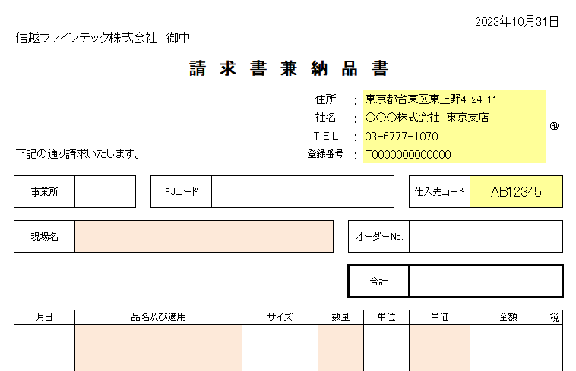
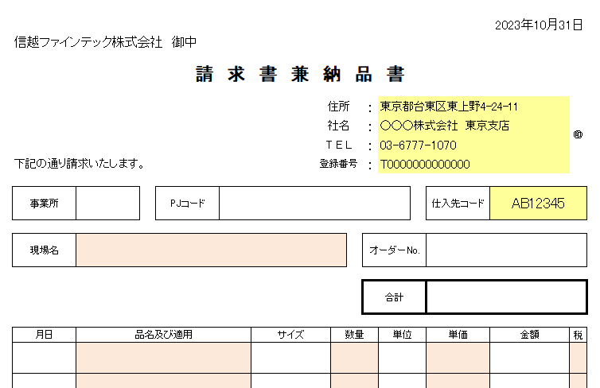

② 【一覧シート】に請求内容を入力
 | 一現場、一資材発注、一注文書に対し、必ず1枚の請求書を作成してください。
 | 全て大事な項目ですが、必須項目は必ず入力してください。【請求書シート】の自動計算に反映されません。

 | まず、左上のA3のセル（水色のセル）に処理月の月末の日付を入力してください。
 |  | （例）2023年10月の場合 2023/10/31 |  |  | （【請求書シート】の右上の日付に反映されます）
 | 次に№1行の【事業所コード】、【PJコード】、【現場名】、【オーダー№】を入力してください。
 |  | 【現場名】欄は、必須項目です。必ず入力してください。
 | そのまま右に進み、1行目列の【月日】、【品名及び摘要】、【サイズ】、【数量】、【単位】、【単価】、【税区分】を
 | 入力してください。
 |  | 【品名及び摘要】、【数量】、【単価】、【税区分】欄は、必須項目です。必ず入力してください。
 |  | ※ | 【税区分】はプルダウンになっています。「10」は税率10％、「非」は非課税という意味になります。
 |  |  | 【税区分】のセルが赤くなった場合はエラーです。「10」または「非」を選択してください。（通常は「-」が表示されています）
 | 1枚の請求書に対し、10行まで入力可能です。2行目、3行目とある場合は、そのまま右に進んで入力してください。
 | 次の請求書を作成する場合は次行に進み、上記手順通りに入力をお願いいたします。最大50枚まで請求書を作成できます。

③ 【請求書シート】の印刷
 | 【請求書シート】の左上A1のセル（水色のセル）に印刷したい【一覧シート】の行№を入力してください。
 | その行の内容が請求書に反映されます。【金額】、【合計】欄等は自動計算されます。
 | 【備考】欄は、必要事項がありましたらご入力ください。
 | 反映されていることを確認し、印刷をしてください。用紙のサイズは、A4サイズ（タテ）です。
 | 白黒印刷でお願いいたします。
 | 次の行№を入力するとその行の内容が反映されますので、順番に全ての請求書を印刷してください。
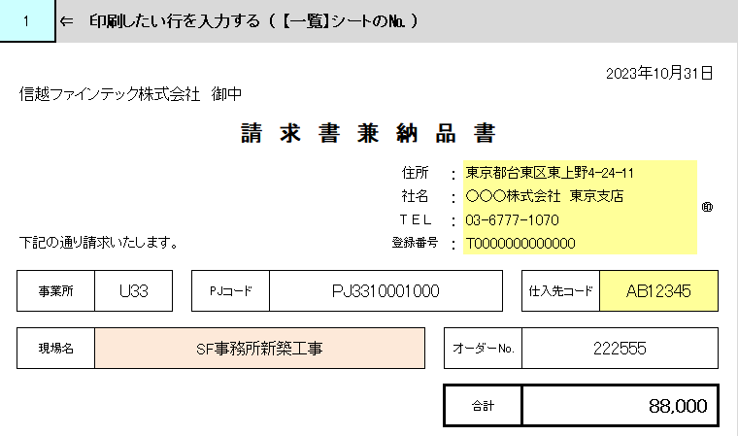

④ 請求書の内容確認及び押印
 | 印刷後、請求書の内容を確認してください。
 | 内容に問題がなければ、全ての請求書に①で入力していただいた社名等の右脇に会社印の押印をお願いいたします。
 |  | ※【一覧シート】を印刷すると処理月の請求一覧が出力されるようになっています。請求書の内容確認としてご利用いただけます。
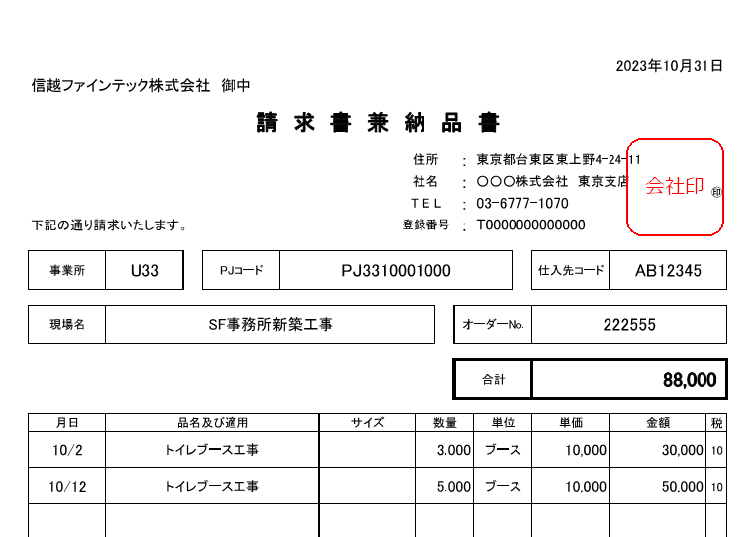

⑤ 請求書の控え及び郵送
 | 押印が終了しましたら、貴社の控えとして印刷、PDF等控えの作成をお願いいたします。
 | 作成していただいた請求書は、毎月第1営業日厳守で郵送をお願いいたします。
 | 間に合わない場合は、事前にFAX又は弊社担当者までメールにて提出をお願いいたします。

この請求書に関してのご質問等は、下記問い合わせ先にお願いいたします。

 | お問合せ先 ： ユニット事業部 業務購買部 |  |  | TEL 03-6777-1070 FAX 03-6777-1075

